Brennwertnutzen
Brennwertnutzen?

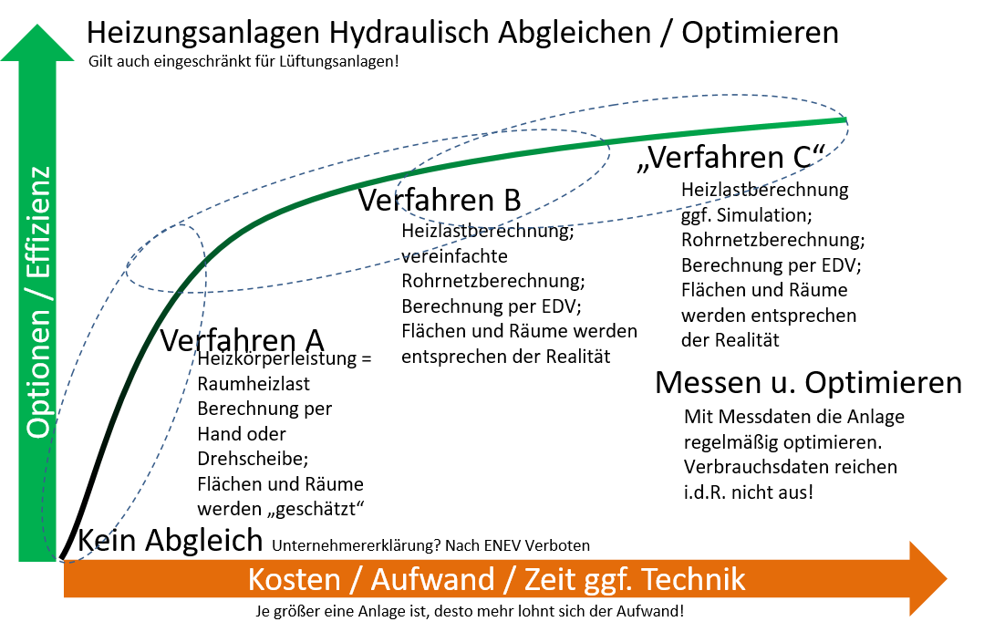
 |  | Datum & Uhrzeit
Anfang der Messung |  | 2018-10-20 10:10:00
Ende der Messung |  | 2018-10-22 18:40:00
Stunden |  |  | 56.5 | h
 |  | Zählerstand
Anfang der Messung |  | 42449.111 | m³
Ende der Messung |  | 42455.263 | m³
Gasmenge |  |  | 6.152 | m³
 |  | Gewicht des Behäters
Anfang der Messung |  | 0.66 | kg
Ende der Messung |  | 6.88 | kg
Kondensat |  |  | 6.22 | kg / L
 |  |  | Im Idealfall (Laborbedingungen) können 9,8 Liter entstehen
 |  |  | In der Praxis enstehen max. 6,51 Liter Kondensat
Formel von: G. Luther: "Messverfahren zur Bestimmung des Abgasverlustes von Brennwert-Feuerungsanlagen" DE 10 2004 058 520 B3 u. DE 10 2006 025 048 A1
Formel:
 | = 13,5%*(Kondensat /(1,6*Gasmenge)
 | = 13,5%*(6,22/ (1,6*6,152))
 | 8.5 | % Brennwertnutzen in 57 Stunden |  |  |  | 13.5
 |  |  |  |  |  | 6.51

 |  | sehr guter Brennwertnutzen
 |  | guter Brennwertnutzen
 |  | normaler Brennwertnutzen
 |  | geringer Brennwertnutzen
 |  | kein Brennwertnutzen
Hinweis:
Die Messung inkl. Aussagen ist von der Aussentemperatur sehr stark abhängig! Das Ergebnis ist auch abhängig von der Baualtersklasse / vom Dämmstandart. Im Bestand ist die Heizgrenztemperatur <15°C und bei Neubauten <10°C und gibt an, ab welcher Aussentemperatur der Wärmeerzeuger Heizungswärme erzeugt. Wärmeerzeuger werden für ein seltenes Ereignis (Hamburg -12°C) ausgelegt. In Zeiten des Klimawandels muss die Gebäudetechnik viel modulieren (selbständig Regeln und Steuern) um effizent zu wirken. Heizungssysteme sollen gut und günstig funktionieren, das bedeutet das: -ein hydraulischer Abgleich, -Pumpen bedarfsgeführt, -Wärmeerzeuger modulierend, -Raumgeführte Regelung (Thermostate), verarbeitet werden. Einige Punkte sind gesetzlich vorgeschrieben! |  |  |  |  | 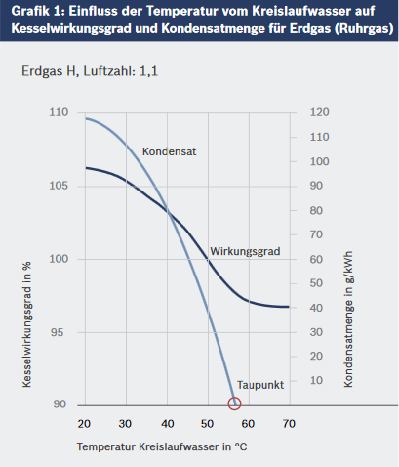 Grafik von: https://www.bosch-industrial.com/files/fb023_de.pdf
 |  |  |  |  | 1 m³ Erdgas = 31.736 kJ = 7.580 kcal = 8,816 kWh
 |  |  |  |  | Gasmenge 6,15m³ * 8,818 * 0,12kg/kwh = 6,51 Liter Kondensat

